상품제안서
재직 사진 공로 기업상패 PH5114G | 상품코드: F32428

 |  |  |  |  |  |  | 02-412-0044 | www.easy1.co.kr
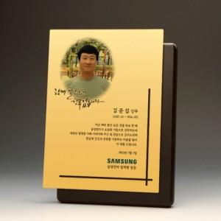

【상세/제작정보】

【인쇄/포장옵션】 | 풀칼라 / OPP(비닐)

【공급단가】 | 수량 | 1~ | 10~ | 30~ | 50~ | 100~
*VAT별도 | 단가 | 153,120원 | 150,560원 | 146,740원 | 144,180원 | 140,360원

【상품 URL】 | https://dev.easy1.co.kr:443/src/goods_detail.php?gdno=32428

